Sheet1
 | entender el problema
1. El factorial solamente se calcula a numeros positivos, o sea >= 0
2. El factorial son los numeros multiplpicados desde 1 hasta el numero, ej: factorial de 3 = 3*2*1

 | Buscar el patron / divide y venceras
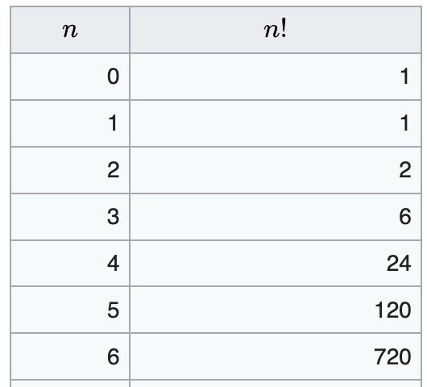
 | 6! =720
 | 6! =6x5x4x3x2x1 | 720 |  |  |  | 7! = 7x6x5x4x3x2x1 = 5040

 | 6x5x4x3x2x1 = 720 |  |  |  |  |  | 7x=720
 | 6x 120 |  |  |  |  |  |  | 6x5x4x3x2x1 = 720
 |  | 5x4x3x2x1 = 120 |  |  |  |  |  | 6 x Resultado
 |  | 5x 24 |  |  |  |  |  |  | 5x4x3x2x1=120
 |  |  | 4x3x2x1 = 24 |  |  |  |  |  | 5x 120
 |  |  | 4x6 |  |  |  |  |  |  | 4x3x2x1 = 24
 |  |  |  | 3x2x1 = 6 |  |  |  |  |  | 4 x 24
 |  |  |  | 3x 2 |  |  |  |  |  |  | 3x2x1=6
 |  |  |  |  | 2x1 = 2 |  |  |  |  |  | 3x2=6
 |  |  |  |  |  |  |  |  |  |  |  | 2x1
 | 5! = 5x4x3x2x1 = 120 |  |  |  |  |  | 4! = 4x3x2x1=24
 | 5! = 5x24=120 |  |  |  |  |  |  | 4x6=24
 |  | 4x3x2x1 = 24 |  |  |  |  |  |  | 3x2x1=6
 |  | 4x6=24 |  |  |  |  |  |  | 3x2 = 6
 |  |  | 3x2x1=6 |  |  |  |  |  |  | 2x1=2
 |  |  | 3x2 = 6
 |  |  |  | 2x1 = 2

